상품제안서
프로디아 MS8 알루미늄 볼펜 | 상품코드: S46426

 |  |  |  |  |  |  | 02-713-8555 | www.synergygift.co.kr
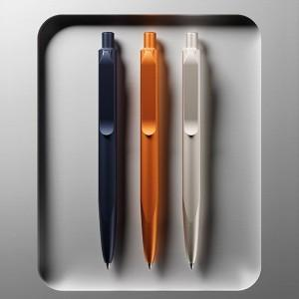 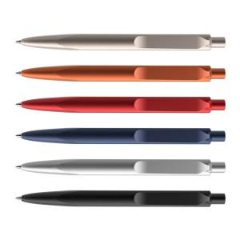 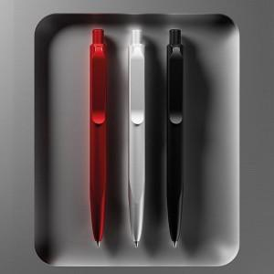

【상세/제작정보】 | ※ 최소 주문 수량 150개, 납기 5~6주 (스위스 주문제작)<br><br>

【인쇄/포장옵션】 | 레이저, 패드1도 / 포장불가능

【공급단가】 | 수량 | 150~ | 200~ | 300~ | 500~ | 1,000~
*VAT별도 | 단가 | 38,740원 | 36,650원 | 34,860원 | 33,970원 | 33,370원

【상품 URL】 | https://www.synergygift.co.kr:443/src/goods_detail.php?gdno=46426

